关系图
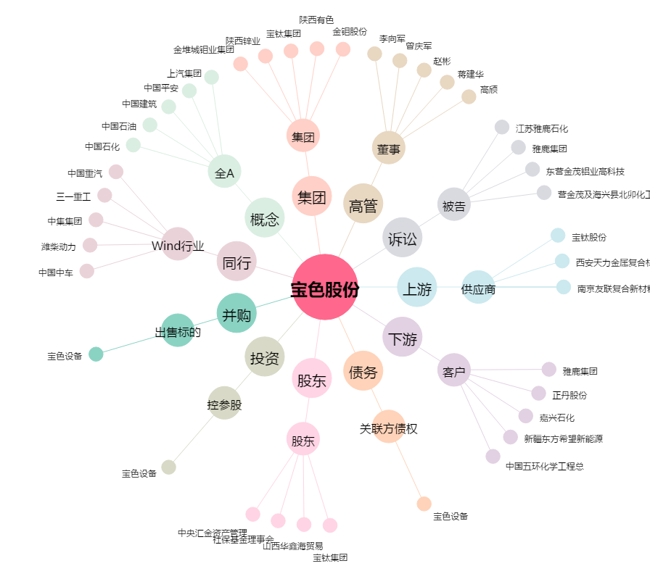
宝色股份[300402.SZ] - 关系概览图

